Tabelle1
Ermittlung von Zetawerten an Rohrverzweigungen gemäß
FDBR-Handbuch Wärme- und Strömungstechnik, 11/1996
bzw. F. Brandt, Dampferzeuger (1999)
(Implementiert in SINETZ)

Die errechneten Zetawerte ζVdT und ζVaT (bzw. ζVdV und ζVaV) beziehen sich immer auf die
Strömungsverhältnisse im Hauptrohrabschnitt, in dem der gesamten Massenstrom fließt.
SINETZ rechnet diese Zetawerte folgendermaßen um:
- der Abzweig-Zetawert wird auf die Strömungsverhältnisse im Abzweigabschnitt umgerechnet
- der Hauptrohr-Zetawert wird auf die Strömungsverhältnisse im Hauptrohrabschnitt nach der
Trennung bzw. vor der Vereinigung umgerechnet
Dies geschieht, indem zuerst der Druckverlust gemäß der Gleichungen 9.1.2-17/3 - 9.1.2-17/6
ermittelt wird.
Dieser Druckverlust wird dann in einen Zetawert für den entsprechenden Abschnitt umgerechnet.

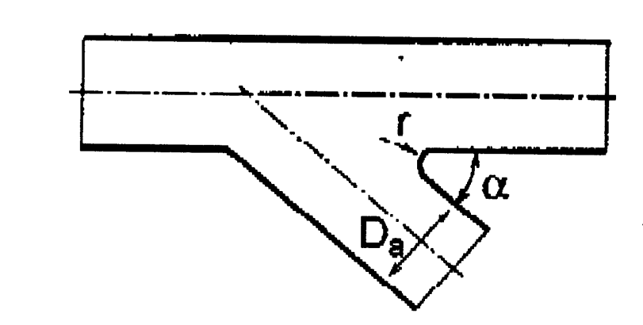

Inputs: | Bemerkung:
(Eingabeparameter in rot!)

DaA | diameter branch | 168.3 | mm
SA | wallthickness branch | 4.5 | mm
AA | area branch (calculated value) | 0.01993 | m²

DaH | diameter header | 219.1 | mm
SH | wall thickness header | 6.3 | mm
AH | area header (calculated value) | 0.03349 | m²

α | angle | 90
r | radius branch | 0

Rho | medium density | 1000 | kg/m³

M1 | mass flow section 1-0 | 60 | kg/s
M2 | mass flow section 0-2 | 100 | kg/s
M3 | mass flow section 0-3 bzw 0-4 | 40 | kg/s

w1 | velocity section 1-0 | 1.7915 | m/s
w2 | velocity section 0-2 | 2.9859 | m/s
w3 | velocity section 0-3 / 0-4 | 2.0070 | m/s

Results:

Stromvereinigung

Header
x | Hilfswert, x=M3/M2 | 0.400000
a | Hilfswert, a=AA/AH | 1.680384
C | Hilfswert, C=1,05-0,475e(-2,26*(a-1)) | 0.947931
E | Hilfswert, E=0,468*a^-2,17 | 0.151743

ζVdV | (bezogen auf Gesamtmassenstrom im Hauptrohr) | 0.508840

dP, Verwirbelung | Druckverlust Verwirbelung (ohne Reibung) | 2268.2519 | N/m²
dP, Beschleunigungsverlust | Druckverlust Beschleunigungsverlust | 2852.9226 | N/m²
P1 - P2 | gesamter Druckverlust | 5121.1745 | N/m²

ζVH (Verwirbelung) | (umgerechnet auf Abschnitt vor Vereinigung) | 1.41344
ζVH (Beschleunigungsverlust) | (umgerechnet auf Abschnitt vor Vereinigung) | 1.77778
ζV_Hauptrohr | (umgerechnet auf Abschnitt vor Vereinigung) | 3.19122

Branch
x | Hilfswert, x=M3/M2 | 0.400000
a | Hilfswert, a=AA/AH | 1.680384
y | Hilfswert., y=r/DaA | 0.000000
C | Hilfswert, C=0,25*(a-0,04)^0,26 | 0.284332
E | Hilfswert, E=1,29*a^-0,17-0,94 | 0.241055

ζVaV | (bezogen auf Gesamtmassenstrom im Hauptrohr) | 0.330218

dP, Verwirbelung | Druckverlust (ohne Reibung) | 1472.0120 | N/m²
dP, Beschleunigungsverlust | Druckverlust Beschleunigungsverlust | 2443.7488 | N/m²
P3 - P2 | gesamter Druckverlust | 3915.7609 | N/m²

ζVA (Verwirbelung) | (umgerechet auf den Abzweig) | 0.73091
ζVA (Beschleunigungsverlust) | (umgerechet auf den Abzweig) | 1.21342
ζV_Abzw | (umgerechet auf den Abzweig) | 1.94433

